Finanzmathematik
Finanzmathematik

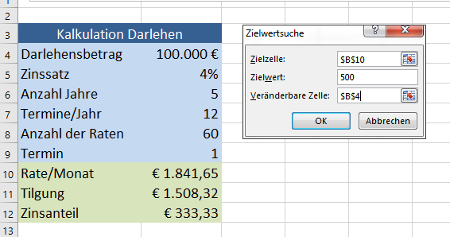
Zielwertsuche
Szenario

Zielwert Umsatz
Kalkuliere mit der Zielwertsuche die Stückzahl so, dass der Umsatz 50 000 Euro beträgt!
Cursor auf B6, Daten > Prognose > Was-wäre-wenn-Analyse > Zielwertsuche

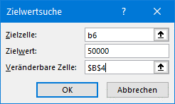
Verkaufskalkulation
Stück verkauft | 209.21
Verkaufspreis | € 20.00
Umsatz | € 4,184.10

Kalkuliere mit der Zielwertsuche den Verkaufspreis so, dass der Umsatz 300.000 Euro beträgt!
Cursor auf B20

Verkaufskalkulation
Stück verkauft | 20000
Verkaufspreis | 23.9
Umsatz | 478000

Zielwertsuche Bankdarlehen 1
Herr Hans nimmt einen Kredit über die Dauer von 5 Jahren auf. Die monatlichen Rate sollte höchsten 500 Euro betragen, der Zinssatz bleibt bei 4%.
Wie hoch kann der Darblehensbetrag sein?
Cursor auf B10 > Daten > Prognose > Was-wäre-wenn-Analyse > Zielwertsuche

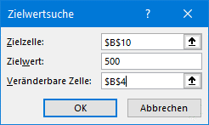
Kalkulation Darlehen
Darlehensbetrag | 100,000 €
Zinssatz | 4%
Anzahl Jahre | 5
Termine/Jahr | 12
Anzahl der Raten | 60
Termin | 1
Rate/Monat | € 1,841.65
Tilgung | € 1,508.32
Zinsanteil | € 333.33

Zum Vergleich noch die unveränderte Tabelle:
Darlehensbetrag | 100,000 €
Zinssatz | 4%
Anzahl Jahre | 5
Termine/Jahr | 12
Anzahl der Raten | 60
Termin | 1
Rate/Monat | € 1,841.65
Tilgung | € 1,508.32
Zinsanteil | € 333.33

Zielwertsuche Bankdarlehen 2
Herr Georg nimmt einen Kredit in der Höhe von 125000 € auf, die Darlehensdauer beträgt 12 Jahre. Die monatlichen Raten sollen höchstens 1000 Euro betragen. Wie hoch kann der Zinssatz maximal sein?
Cursor auf B10 > Daten > Prognose > Was-wäre-wenn-Analyse > Zielwertsuche


Kalkulation Darlehen
Darlehensbetrag | 125,000 €
Zinssatz | 4.00%
Anzahl Jahre | 12
Termine/Jahr | 12
Anzahl der Raten | 144
Termin | 1
Rate/Monat | € 1,094.41
Tilgung | € 677.74
Zinsanteil | € 416.67

Zum Vergleich noch die unveränderte Tabelle:
Darlehensbetrag | 125,000 €
Zinssatz | 4.00%
Anzahl Jahre | 12
Termine/Jahr | 12
Anzahl der Raten | 144
Termin | 1
Rate/Monat | € 1,094.41
Tilgung | € 677.74
Zinsanteil | € 416.67

Zielwertsuche Bankdarlehen 3
Aufgabe:
Herr Josef nimmt ein Darlehen in der Höhe von 75000 € auf, die Darlehensdauer soll kalkuliert werden. Die monatlichen Raten sollen höchstens 650 Euro betragen, der Zinsatz ist mit 5% fixiert.
Cursor auf B10, Daten > Prognose > Was-wäre-wenn-Analyse > Zielwertsuche

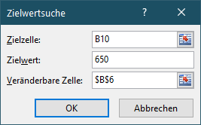
In der Zelle B10 wird der Zielwert 650 (=Rate) eingetragen.
Die Anzahl der Jahre (in der Zelle B6) wird mit der Zielwertsuche automatisch neu berechnet.
Kalkulation Darlehen
Darlehensbetrag | 75,000 €
Zinssatz | 5.00%
Anzahl Jahre | 15
Raten/Jahr | 12
Anzahl der Raten | 180
Termin | 1
Rate/Monat | € 593.10
Tilgung | € 280.60
Zinsanteil | € 312.50

Zum Vergleich noch die unveränderte Tabelle:
Darlehensbetrag | 75,000 €
Zinssatz | 5.00%
Anzahl Jahre | 15
Raten/Jahr | 12
Anzahl der Raten | 180
Termin | 1
Rate/Monat | € 593.10
Tilgung | € 280.60
Zinsanteil | € 312.50

Szenario Bankdarlehen
Erstelle drei Szenarien:
Name Rate gering:
Euro, Darlehensbetrag: 95 000 Euro, Zinssatz: 1,5%, Anzahl Jahre: 15
Achtung: 1,5% - nicht 1,5, das Prozentzeichen muss angegeben werden!
Name Anzahl der Jahre hoch:
Darlehensbetrag: 95 000, Anzahl Jahre: 25, Zinssatz: 1,5%
Name Darlehensbetrag hoch
Darlehensbetrag : 130 000, Anzahl Jahre: 25, Zinssatz: 2,5%,
Markiere die Zellen B4 bis B9
Daten > Prognose > Prognose > Was-wäre-wenn-Analyse > Szenario-Manager, hinzufügen, Szenarioname eingeben, OK
Gib in die entsprechenden Zellen die Szenariowerte ein!
Mit Anzeigen werden die eingetragenen Werte in der Tabelle übernommen..

Kalkulation Darlehen
Darlehensbetrag | 75,000 €
Zinssatz | 5.00%
Anzahl Jahre | 15
Raten/Jahr | 12
Anzahl der Raten | 180
Termin | 1
Rate/Monat | € 593.10
Tilgung | € 280.60
Zinsanteil | € 312.50

Zum Vergleich noch die unveränderte Tabelle:
Darlehensbetrag | 75,000 €
Zinssatz | 5.00%
Anzahl Jahre | 15
Raten/Jahr | 12
Anzahl der Raten | 180
Termin | 1
Rate/Monat | € 593.10
Tilgung | € 280.60
Zinsanteil | € 312.50

Szenario Bankdarlehen Lösung
Erstelle drei Szenarien:
Name Rate gering:
Euro, Darlehensbetrag: 95 000 Euro, Zinssatz: 1,5%, Anzahl Jahre: 15
Achtung: 1,5% - nicht 1,5, das Prozentzeichen muss angegeben werden!
Name Anzahl der Jahre hoch:
Darlehensbetrag: 95 000, Anzahl Jahre: 25, Zinssatz: 1,5%
Name Darlehensbetrag hoch
Darlehensbetrag : 130 000, Anzahl Jahre: 25, Zinssatz: 2,5%,
Markiere die Zellen B4 bis B9
Daten > Prognose > Was-wäre-wenn-Analyse > Szenario-Manager, hinzufügen, Szenarioname eingeben, OK
Gib in die entsprechenden Zellen die Szenariowerte ein!
Mit Anzeigen werden die eingetragenen Werte in der Tabelle übernommen..

Kalkulation Darlehen
Darlehensbetrag | 75,000 €
Zinssatz | 1.50%
Anzahl Jahre | 15
Raten/Jahr | 12
Anzahl der Raten | 180
Termin | 1
Rate/Monat | € 465.56
Tilgung | € 371.81
Zinsanteil | € 93.75

Zum Vergleich noch die unveränderte Tabelle:
Darlehensbetrag | 75,000 €
Zinssatz | 5.00%
Anzahl Jahre | 15
Raten/Jahr | 12
Anzahl der Raten | 180
Termin | 1
Rate/Monat | € 593.10
Tilgung | € 280.60
Zinsanteil | € 312.50

Szenariobericht
Erstelle einen Szenariobericht.
Daten > Prognose > Was-wäre-wenn-Analyse > Szenario-Manager > Zusammenfassung > Berichtstyp > Szenariobericht
Der Szenariobericht wird auf einem eigenen Tabellenblatt erzeugt.
Lösung!
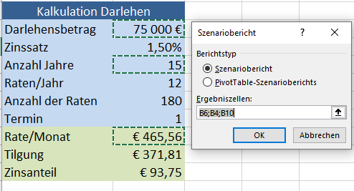 |  | 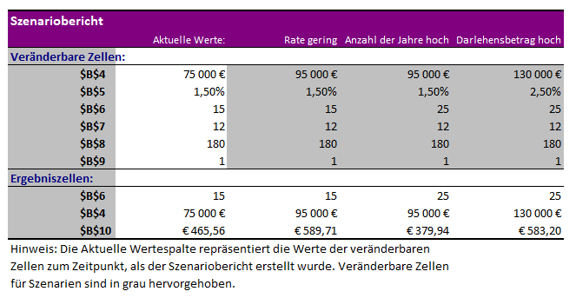

Kalkulation Darlehen
Darlehensbetrag | 75,000 €
Zinssatz | 1.50%
Anzahl Jahre | 15
Raten/Jahr | 12
Anzahl der Raten | 180
Termin | 1
Rate/Monat | € 465.56
Tilgung | € 371.81
Zinsanteil | € 93.75

Zum Vergleich noch die unveränderte Tabelle:
Darlehensbetrag | 75,000 €
Zinssatz | 5.00%
Anzahl Jahre | 15
Raten/Jahr | 12
Anzahl der Raten | 180
Termin | 1
Rate/Monat | € 593.10
Tilgung | € 280.60
Zinsanteil | € 312.50

